Aizpildīšana
Kā ātri aizpildīt šūnas ar datiem?
Šūnas var saturēt tekstu, skaitļus un formulas. Šūnu aizpildišanai ar skaitļiem un formulām noder automātiskā aizpildījuma rīki. |  |  | 1 | 2020-01-10 | 1
Automātiskā aizpildījuma rīki ir piemēroti tādiem datiem, kas veido virkni ar noteiktu soli, piemēram, dienas, mēneši, pāra vai nepāra skaitļi un citi. |  |  | 3 | 2020-02-10 | 2
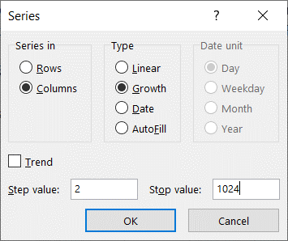
1. Piemērs - kā ātri aizpildīt šūnas ar virknes 1, 3, 5, .. 21 vērtībām: |  |  | 5 | 2020-03-10 | 4
 | Šūnā R2 ierakstiet vērtību 1, šūnā R3 vērtību 3 |  | 7 | 2020-04-10 | 8
 | Iezīmējiet šūnu apgabalu R2:R3 un ar peli velciet aizpildījuma turi (mazo kvadrātiņu apakšējā labajā iezīmējuma stūrī) |  | 9 | 2020-05-10 | 16
 | Ja nepieciešams, noklikšķiniet uz Automātiskā aizpildījuma opcijas un izvēlieties vajadzīgo opciju |  | 11 | 2020-06-10 | 32
 |  |  | 13 | 2020-07-10 | 64
2. Piemērs - kā ātri aizpildīt šūnas ar datumiem: |  |  | 15 | 2020-08-10 | 128
 | Šūnā T3 ierakstiet datumu "2020. gada 10. februāris" datuma formātā - tā, kā redzams T2 šūnā |  | 17 | 2020-09-10 | 256
 | Iezīmējiet šūnu apgabalu T2:T3 un ar peli velciet aizpildījuma turi (mazo kvadrātiņu apakšējā labajā iezīmējuma stūrī) |  | 19 | 2020-10-10 | 512
 | Pamēģiniet noklikšķināt uz Automātiskā aizpildījuma opcijas un izvēlēties opciju Fill Weekdays - aizpildīšana tikai ar darba dienu datumiem |  | 21 | 2020-11-10 | 1024

3. piemērs - kā ātri aizpildīt šūnas bez peles vilkšanas:
 | Šūnā V2 ierakstiet skaitli 1
 | Atrodoties šūnā V2, izvēlieties rīku Home - Fill - Series.. un aizpildiet dialoglodziņu kā redzams attēlā

Lai šūnas ātri aizpildītu ar formulām, jāuzraksta pirmā formula un pēc tam ar peli jāvelk aizpildījuma turis. |  | -3 | 9 | -3 | 9
 |  | -1.5 | 2.25 | -1.5 | 2.25
Ja formulai blakus ir jau aizpildīta kolonna, šūnas ātrāk var aizpildīt, izpildot dubultklikšķi uz aizpildījuma tura (mazā kvadrātiņa apakšējā labajā iezīmējuma stūrī) |  | 0 | 0 | 0 | 0
1. Vingrinājums - nostājieties šūnā V18 un velciet ar peli aizpildījuma turi līdz V22 šūnai, tā kopējot formulu, kas aprēķina kolonnā T esošās vērtības kāpinājumu kvadrātā |  | 1.5 | 2.25 | 1.5 | 2.25
2. Vingrinājums - nostājieties šūnā R18 un ar peli uzklikķiniet aizpildījuma turim, tā kopējot formulu, kas aprēķina kolonnā Q esošās vērtības kāpinājumu kvadrātā |  | 3 | 9 | 3 | 9

Aprēķini
Kā MsExcel šūnās veikt aprēķinus? |  | Cena | Daudzums | Cik jāmaksā | Maksa ar atlaidi | Atlaide
Aprēķinus var veikt, šūnā ievadot formulu. Ikvienai formulai ir jāsākas ar vienādības zīmi =, piemēram =2.5+2.8 šūnā B2 | 5.3 | 4.29 | 5 | 21.45 | 20.38 | 5%
Aprēķinos var izmantot darbību zīmes + (saskaitīšana), - (atņemšana), *(reizināšana), /(dalīšana), ^ (kāpināšana), iekavas (), skaitļus un vērtības no šūnām, piemēram, =C2*D2 šūnā E2 | 3
Ja vienkārši jāsareizina vai jāsaskaita divi skaitļi, var lietot arī programmu Kalkulators. Programma MsExcel ir neaizvietojama, lai sagatavotu formulas, kas automātiski tiks pārrēķinātas, ja mainīsies to šūnu saturs, uz kurām atsaucas formula. Piemēram, ja mainīsies preces cena šūnā C2, automātiski mainīsies arī vērtība šūnā E2. Tāpēc formulās jāraksta nevis skaitlis, kas ir šūnā, bet šūnas adrese. | 3
Lai aprēķinātu procentus, jāizmanto skaitļi, kas formatēti procentu formātā vai tīem atbilstošās decimāldaļas, kā to var redzēt šūnās B2, B3 un G2

Pierakstot formulas MsExcel šūnās, var iznākt lietot iekavas pat tad, ja formulā to nav, jo Excel formulas jāraksta vienā rindā. Piemēram, kvadrātvienādojuma ax2+bx+c=0 sakņu aprēķināšāna F8 līdz G10 šūnās. |  | a | b | c | x1 | x2
Sakņu formulā nav iekavu, bet Excel formulā tās nepieciešamas! |  | 1 | 5 | 6 | -2 | -3
Kvadrātsaknes iegūšanai jāizmanto funkcija sqrt() |  | 1 | 2 | 1 | -1 | -1
 |  | 2 | 12 | 10 | -1 | -5
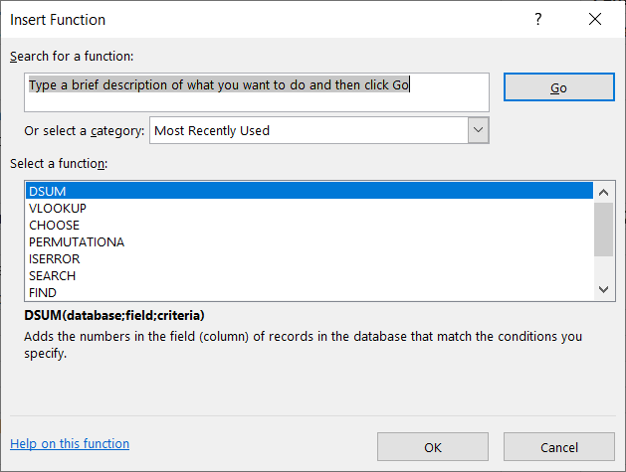
MsExcel ir iebūvētas vairāk kā 300 dažādu funkciju.

Biežāk lietotās var atrast Home rīku paneļa labajā pusē AutoSum izvēlnē. Visu funkciju sarakstu var iegut spiežot pogu fx, kas atrodas virs kolonnu nosaukumiem un rīku panelī Formulas.

Pogas fx nospiešana atver dialoglogu Insert Function, kurā var meklēt funkciju pēc tās nosaukuma, redzēt pēdējo lietoto funkciju sarakstu un izvēlni select a category, kura ļauj izvēlēties funkciju grupas. Ja meklējam matemātikas funkcijas, varam izvēlēties grupu Math&Trig, taču ja neesam pārliecināti par grupu, var izvēlēties All un iegūt visu funkciju sarakstu alfabētiskā secībā.

Pa funkciju nosaukumu sarakstu var pārvietoties, izmantojot peli vai klaviatūru. Nostājoties uz kādas funkcijas nosaukuma, dialogloga lejasdaļā var redzēt paskaidrojumu, kam paredzēta šī funkcija.

Funkciju dialogloga kreisajā apakšējā stūrī var klikšķināt uz hipersaites Help on this function, kas atvērs Microsoft Office palīdzības sistēmu ar izvēlētās funkcijas aprakstu un piemēriem.
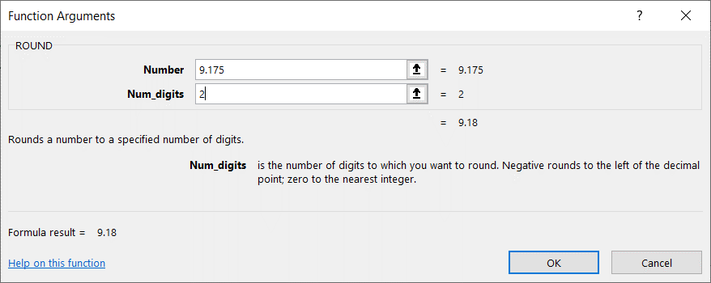
Kad funkciju sarakstā atrasta vajadzīgā funkcija, jāspiež poga OK. Rezultātā atvērsies konkrētās funkcijas dialoglogs.

Piemēram, izvēloties noapaļošanas funkciju ROUND, atvērsies blakus attēlā redzamais logs ar diviem ievadlaukiem, jo šai funkcijai nepieciešami divi parametri.

Atkarībā no tā, kurā ievadlaukā atradīsies kursors, mainīsies zemāk redzamais paskaidrojums par katra parametra nozīmi.
Piemēram, atrodoties funkcijas ROUND ievadlaukā Number, būs redzams paskaidrojums, ka tur jāievada skaitlis, kuru noapaļos tik ciparus aiz komata, cik būs rakstīts ievadlaukā Num_digits

Savukārt atrodoties funkcijas ROUND ievadlaukā Num_digits, redzams paskaidrojums, ka tur jāievada ciparu skaits, līdz kuram jānoapaļo skaitlis, kā arī paskaidrojums, kas tiks iegūts, ievadot negatīvu ciparu skaitu vai nulli.

Parametru ievadlaukos skaitļa vietā var rakstīt arī izteiksmi ar šūnu adresēm, piemēram, E2*(1-G2) |  |  | 20.38 | 203.8000 | 203.7750 |  | Atlaide procentos
Šāda formula redzama šūnā D31. Atrodoties šūnā D31, der nospiest pogu fx, lai ieraudzītu kā formulas pieraksts izskatās fukcijas dialoglogā
Svarīgi ir saprast atšķirību starp noapaļošanu un formatēšanu. Gan noapaļojot, gan formatējot var iegūt vizuāli vienādus rezultātus, kā to var redzēt šūnās F2 un D31, tomēr to patiesā vērtība var atšķirties.
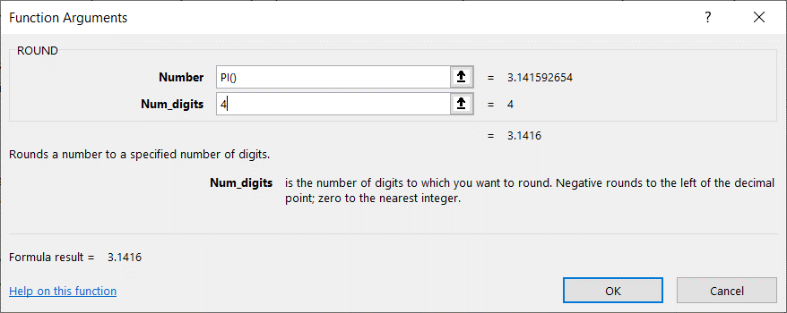
Formatēšana TIKAI PARĀDA citādu vērtību, noapaļošana to patiešām maina. Atšķirību var redzēt, vai nu mainot šūnu formātus, vai arī iegūtās vērtības izmantojot turpmākos aprēķinos, kā tas redzams šūnās E31 un F31
Parametru ievadlaukos skaitļa vietā var rakstīt arī tekstu vai citas funkcijas.
Šūnā H31 redzama funkcija, kas izveido jaunu tekstu, konketenējot jeb savienojot tekstu no šūnas G1 ar tekstu " procentos". Apskatiet šūnas H31 saturu, nospiežot pogu fx!

Attēlā pa labi redzams formulas piemērs, kurā funkcijas ROUND ievadlaukā Number ierakstīta funkcija PI(). Ierakstiet šādu formulu šūnā D33!

Fizika
Izveidot attēlā redzamo tabulu fizikas laboratorijas darba mērījumu apstrādei, aprēķinu daļā ievadot atbilstošās formulas
$$V_{cilindram}=π⋅r^{2}⋅h$$

$$ρ=\frac{m}{V}$$

$$Δρ=ρ⋅\left(\frac{2Δd}{d}+\frac{Δm}{m}+\frac{Δh}{h}\right)$$

